1月账单
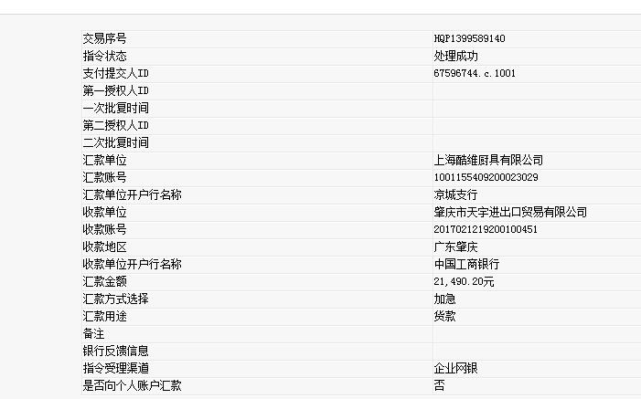
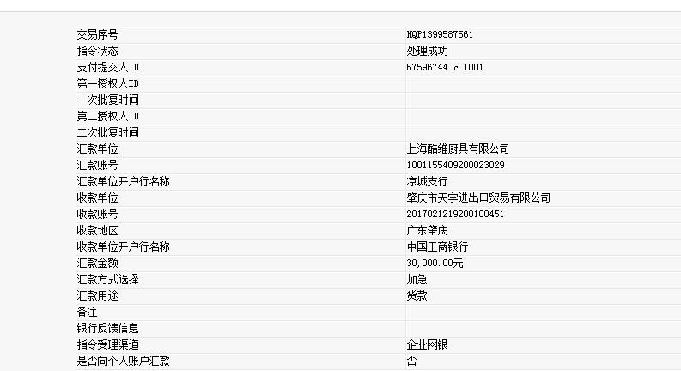
酷维
起止时间：2017年1月01日至2017年1月31日
项 目 |  | 酷维

上月未结算金额 |  | 10000.00
本月销售额 |  | 45181.20
运费 |  | 232.00
2016年第4季度返利金额 |  | 3923.00
本期结算金额 |  | 51490.20

 | 已核对无误 | 应打金额：51490.2

